Worksheet
Изображение* | ID | Код | Артикул* | Название товара* | Цена, руб.* | Наличие | Единица измерения | Ваш заказ | 0
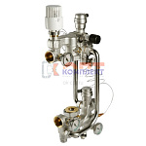 | 819351 | VLC-813008 | VT.COMBI.0.180 | Насосно-смесительный узел с термоголовкой, без насоса, монтажная длина насоса 180 мм | 33 591.00 руб. | Много | шт |  | 0
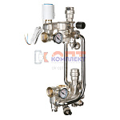 | 834814 | VLC-999119 | VT.COMBI.S.180M | Насосно-смесительный узел с сервоприводом, без насоса, монтажная длина насоса 180 мм (M) | 36 881.00 руб. | Мало | шт |  | 0
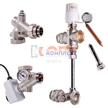 | 819353 | VLC-813010 | VT.DUAL.0.130 | Насосно-смесительный узел без насоса, монтажная длина насоса 130 мм | 39 925.00 руб. | Мало | шт |  | 0
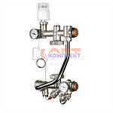 | 819368 | VLC-813025 | VT.TECHNOMIX.0.130 | Насосно-смесительный узел, без насоса, монтажная длина насоса 130 мм (Италия) | 27 872.00 руб. | Достаточно | шт |  | 0
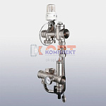 | 819369 | VLC-813026 | VT.VALMIX.0.130 | Насосно-смесительный узел, без насоса, монтажная длина насоса 130 мм | 12 562.00 руб. | Много | шт |  | 0
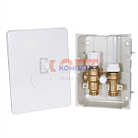 | 819364 | VLC-813021 | VT.ICBOX.1.0 | Терморегулирующий монтажный комплект IC-BOX 1 | 16 652.00 руб. | Мало | шт |  | 0
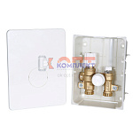 | 819365 | VLC-813022 | VT.ICBOX.2.0 | Терморегулирующий монтажный комплект IC-BOX 2 | 16 652.00 руб. | Достаточно | шт |  | 0
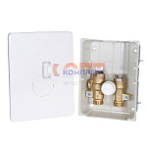 | 819366 | VLC-813023 | VT.ICBOX.4.0 | Терморегулирующий монтажный комплект IC-BOX 4 | 11 336.00 руб. | Мало | шт |  | 0
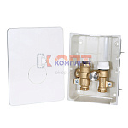 | 819367 | VLC-813024 | VT.ICBOX.5.0 | Терморегулирующий монтажный комплект IC-BOX 5 | 12 093.00 руб. | Мало | шт |  | 0
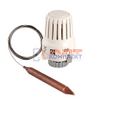 | 819346 | VLC-813003 | VT.3011.0.0 | Термоголовка с погружным датчиком диап. Регул-ки 20-70С 2м. (1/18шт) | 1 964.00 руб. | Много | шт |  | 0
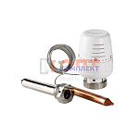 | 819344 | VLC-813001 | VT.5011.0.0 | Термоголовка с выносным погружным датчиком (диап. Регул-ки 20-60С) 2м. (5 /40шт) | 6 292.00 руб. | Достаточно | шт |  | 0
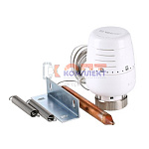 | 819345 | VLC-813002 | VT.5012.0.0 | Термоголовка с выносным накладным датчиком (диап. Регул-ки 20-60С) 2м. (5 /40шт) | 5 302.00 руб. | Достаточно | шт |  | 0
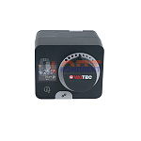 | 819363 | VLC-813020 | VT.ACC10.0.0 | Сервомотор со встроенным контроллером | 41 266.00 руб. | Мало | шт |  | 0
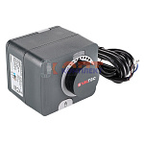 | 819360 | VLC-813017 | VT.M106.0.024 | Сервомотор для смесительного клапана 24В (AVC05) | 24 717.00 руб. | Мало | шт |  | 0
 | 819361 | VLC-813018 | VT.M106.0.230 | Сервомотор для смесительного клапана 230В | 24 717.00 руб. | Мало | шт |  | 0
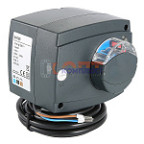 | 819362 | VLC-813019 | VT.M106.R.024 | Радиальный сервомотор, для смесительного клапана 24В (0-10 В) (AVC10Y) | 42 386.00 руб. | Мало | шт |  | 0
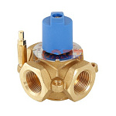 | 819354 | VLC-813011 | VT.MIX03.G.05 | Трехходовой смесительный клапан 3/4 | 8 488.00 руб. | Достаточно | шт |  | 0
 | 819355 | VLC-813012 | VT.MIX03.G.06 | Трехходовой смесительный клапан 1 | 8 097.00 руб. | Достаточно | шт |  | 0
 | 819356 | VLC-813013 | VT.MIX03.G.07 | Трехходовой смесительный клапан 1 1/4 | 9 444.00 руб. | Достаточно | шт |  | 0
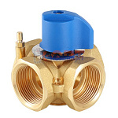 | 819357 | VLC-813014 | VT.MIX04.G.05 | Четырехходовой смесительный клапан 3/4 | 9 299.00 руб. | Мало | шт |  | 0
 | 819358 | VLC-813015 | VT.MIX04.G.06 | Четырехходовой смесительный клапан 1 | 9 108.00 руб. | Мало | шт |  | 0
 | 819359 | VLC-813016 | VT.MIX04.G.07 | Четырехходовой смесительный клапан 1 1/4 | 10 603.00 руб. | Мало | шт |  | 0
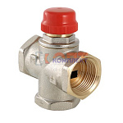 | 819347 | VLC-813004 | VT.MR01.N.0603 | Клапан трехходовой смесительный 1" (с боковым смешиванием, без полного перекрытия) (2 /32шт) | 7 273.00 руб. | Достаточно | шт |  | 0
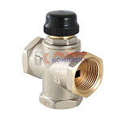 | 819348 | VLC-813005 | VT.MR02.N.0603 | Клапан трехходовый смесительный 1" (с центральным смешиванием) (2 /32шт) | 8 049.00 руб. | Достаточно | шт |  | 0
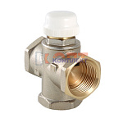 | 819349 | VLC-813006 | VT.MR03.N.0603 | Клапан трехходовой смесительный 1" (с боковым смешиванием, с возможностью полного перекрытия) (2 /3 | 7 513.00 руб. | Много | шт |  | 0
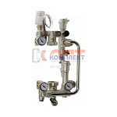 | 819371 | STP-310002 | HS113 | Насосно-смес узел VR для ТП 3 термометра с термоголовкой без насоса монтаж длина 180мм (1/5шт) | 25 688.26 руб. | Мало | шт |  | 0
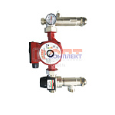 | 834444 | STP-310016 | VR200-A | Насосно-смес узел VR для ТП с термосмес клапан 20-45*С монтаж длина 130-180мм(1/10шт) | 8 902.54 руб. | Мало | шт |  | 0
 | 827845 | STP-310014 | VR200 | Насосно-смес узел VR для ТП с термосмес клапан 35-60*С монтаж длина 130-180мм(1/10шт) | 8 902.54 руб. | Мало | шт |  | 0
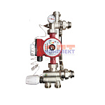 | 819370 | STP-310001 | VR202 | Насосно-смес узел VR для ТП 1 термометр с термогол 20-65*С без насоса монтаж длина 130-180мм (1/5шт) | 7 498.41 руб. | Мало | шт |  | 0
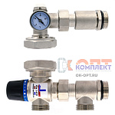 | 834513 | STP-310025 | VR204-A | Насосно-смесительный узел для теплого пола ПРЯМОЙ KVS2,6 20 °С- 45 °С "ViEiR"((8/1шт) | 7 416.35 руб. | Мало | шт |  | 0
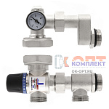 | 834514 | STP-310026 | VR204-B | Насосно-смесительный узел для теплого пола СО СМЕЩЕНИЕМ KVS2,6 20 °С- 45 °С "ViEiR"((8/1шт) | 7 416.35 руб. | Уточняйте | шт |  | 0
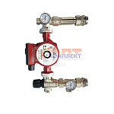 | 834445 | STP-310017 | VR204A-F | Насосно-смесительный узел для теплого пола KVS2,6 20 °С- 45 °С ViEiR ((10/1шт) | 8 917.13 руб. | Уточняйте | шт |  | 0
 | 824003 | STP-310010 | VR204-F | Насосно-смес узел VR с термосмес кл. 35"-60" монтаж длина 130-180мм (1/10шт) | 8 917.13 руб. | Мало | шт |  | 0
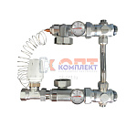 | 825274 | STP-310011 | VR206 | Насосно-смес узел VIEIR с термоголовкой 20-60*С без насоса монтаж длина 130мм, бок подвод (1/10шт) | 14 586.53 руб. | Мало | шт |  | 0
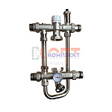 | 825275 | STP-310012 | VR207 | Насосно-смес узел VIEIR с термосмес клапаном без насоса унив монтаж длина 130-180мм, боковой подвод | 13 630.99 руб. | Уточняйте | шт |  | 0
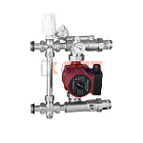 | 825276 | STP-310013 | VR208 | Насосно-смес узел VIEIR с термоголовкой без насоса монтаж длина 130мм, боковой подвод (1/5шт) | 12 487.63 руб. | Уточняйте | шт |  | 0
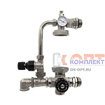 | 868494 | VER-000279 | VR225 | Насосно-смесительный узел с 4-х ходовым термостатическим клапаном"ViEiR"(5/1шт) | 11 714.45 руб. | Мало | шт |  | 0
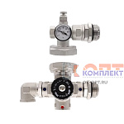 | 868495 | VER-000280 | VR226 | Насосно-смесительный узел с 4-х ходовым термостатическим клапаном"ViEiR"(10/1шт) | 9 300.07 руб. | Мало | шт |  | 0
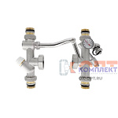 | 878116 | VER-000435 | VR240 | Насосно-смесительный узел для теплого пола" "ViEiR"((5/1шт) | 12 411.04 руб. | Мало | шт |  | 0
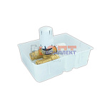 | 826595 | STP-310015 | VRT15 | Терморегулирующий монтажный комплект ViEiR (1/20шт) | 3 224.03 руб. | Мало | шт |  | 0
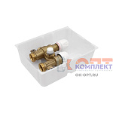 | 853690 | RAR-120041 | VRT16 | Терморегулирующий монтажный комплект (20/1шт) ViEiR | 3 224.03 руб. | Мало | шт |  | 0
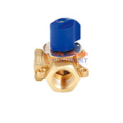 | 819372 | STP-310003 | VR176 | Трехходовой смесительный клапан 3/4" VR (1/30шт) | 2 044.19 руб. | Мало | шт |  | 0
 | 819373 | STP-310004 | VR177 | Трехходовой смесительный клапан 1" VR (1/30шт) | 2 221.08 руб. | Мало | шт |  | 0
 | 819374 | STP-310005 | VR178 | Трехходовой смесительный клапан 1 1/4" VR (1/30шт) | 2 802.79 руб. | Мало | шт |  | 0
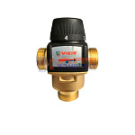 | 819376 | STP-310007 | VR201 | Термостатический смесительный клапан 1" (35-60℃, KVS4,5) VR (1/30шт) | 4 633.63 руб. | Мало | шт |  | 0
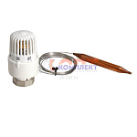 | 819377 | STP-310008 | VR290 | Термоголовка с погружным датчиком 20-60 °С ViEiR (1/50шт) | 1 174.36 руб. | Мало | шт |  | 0
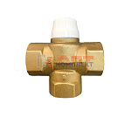 | 819375 | STP-310006 | VR291 | Клапан трехходовой смесительный 1" VR (1/30шт) | 2 611.32 руб. | Мало | шт |  | 0
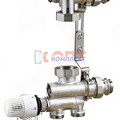 | 837027 | ZGR-000088 | QS-6402 | Насосно-смесительный узел ZEGOR с нижним подводом, монтажная длина 130-180 мм (1/6шт) | 8 592.48 руб. | Мало | шт |  | 0

